标签
Parallax-Related Notetags 视差 相关设置
<Parallax id Settings> Name: filename optional property optional property optional property </Parallax id Settings> | 默认情况下，为该地图创建 常规视差层。 id：分配给该层的id数值。插件命令将引用此ID进行更改和删除。 name：必须设置，没有它，就不会产生视差。 filename：img/parallaxes/ 文件夹中的文件名，不含扩展名。 可以插入任意数量的 optional property（可选属性） | 地图
<Water Parallax id Settings> Name: filename optional property optional property optional property </Water Parallax id Settings> | 默认情况下，为该地图创建 基于水的视差层。 这将利用水反射的特性，并且仅出现在有水标记的区域和地形标记上。 id：分配给该层的id数值。插件命令将引用此ID进行更改和删除。 name：必须设置，没有它，就不会产生视差。 filename：img/parallaxes/ 文件夹中的文件名，不含扩展名。 可以插入任意数量的 optional property（可选属性） 警告：这将导致较大地图的加载时间较长。 | 地图 | 
<Solid Parallax id Settings> Name: filename optional property optional property optional property </Solid Parallax id Settings> | 默认情况下，为该地图创建 基于实体的视差层。 这将利用实体反射特性，并且仅出现在实体标记区域和地形标记上。 id：分配给该层的id数值。插件命令将引用此ID进行更改和删除。 name：必须设置，没有它，就不会产生视差。 filename：img/parallaxes/ 文件夹中的文件名，不含扩展名。 可以插入任意数量的 optional property（可选属性） 警告：这将导致较大地图的加载时间较长。 | 地图 | 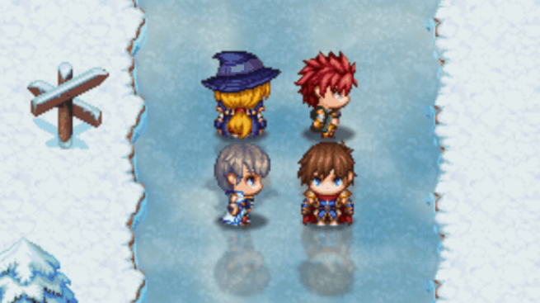
Optional Properties 可选属性
Horz Scroll: x Vert Scroll: y | 启用 视差的水平滚动或垂直滚动。 x、y：滚动速度。（负值的话，反方向滚动） 与 Map Locked 相互排斥。
Map Locked | 视差只在地图滚动时滚动。 与在文件名前用"!"命名的文件名有相同效果。 如果雾的文件名前面有"!"，Map Locked效果自动打开 与 "Horz Scroll" 和 "Vert Scroll" 相互排斥。
Opacity: x Opacity: x% | 不透明度。 x：0～255. x%：0%～100%
Blend Mode: Normal Blend Mode: Additive Blend Mode: Multiply Blend Mode: Screen | 混合模式：正常 混合模式：加法 混合模式：乘法 混合模式：屏幕
Hue: x Hue Shift: x | 色调：x 色调偏移：x x：0～360 如果还使用“色调偏移”属性，则按“x”量调整每帧视差的色调。 -“x”可以是正的，也可以是负的。
Color Tone: red, green, blue, gray | 改变视差的色调。 'red', 'green', 'blue'：-255 ～ 255 'gray'：0 ～ 255
Region: id Regions: id, id, id | 区域id。如果不使用这个选项，视差将与屏幕一样大。 id：1～255（如果填0，被忽略，不起作用）
Terrain Tag: id Terrain Tags: id, id, id | 地形标签id。如果不使用这个选项，视差将与屏幕一样大。 id：1～7（如果填0，被忽略，不起作用）

Event Reflection-Related Notetags 事件反射 相关标签
<No Reflection> | 使事件在反射瓷砖上不显示任何反射。 | 事件标签，和事件页注释标记

Reflection-Related Notetags 反射 相关标签
为了使用反射，您需要使用半透明或完全透明的图块。例如，水反射需要来自已被修改为半透明或完全透明的图块。如果图块完全不透明，则反射将不会透出。此规则也适用于地面。
<Water Reflection Region: id> <Water Reflection Regions: id, id, id> <Solid Reflection Region: id> <Solid Reflection Regions: id, id, id> | 使由 区域ID标记的图块 具有反射性。 这将覆盖此地图的插件参数设置。（并没有增加它们） id：1～255（如果填0，被忽略，不起作用） 如果不使用这些标记，请参阅插件参数默认值中的设置。 警告：这将导致较大地图的加载时间较长。 | 地图
<Water Reflection Terrain Tag: id> <Water Reflection Terrain Tags: id, id, id> <Solid Reflection Terrain Tag: id> <Solid Reflection Terrain Tags: id, id, id> | 使由 地形标签ID标记的图块 具有反射性。 这将覆盖此地图的插件参数设置。（并没有增加它们） id：1～255（如果填0，被忽略，不起作用） 如果不使用这些标记，请参阅插件参数默认值中的设置。 警告：这将导致较大地图的加载时间较长。 | 地图
<No Reflections> | 无反射 | 地图
<Water Reflection Top> <Water Reflection Bottom> <Solid Reflection Top> <Solid Reflection Bottom> | 这将使反射层位于所有新添加的视差之上或之下。 如果放置在下面，反射层将不会出现在地图下面的编辑器视差层。 如果将它们更改为显示在视差之下，请注意视差的不透明度级别。如果视差太不透明，你几乎看不到反射。 如果不使用这些标记，请参阅插件参数默认值中的设置。 | 地图
<Water Reflection Blur: x> <Solid Reflection Blur: x> | 更改这张地图 水/实心 地块会使反射模糊的程度。 x：十进制数。使用介于0和1之间的数字可获得最佳结果。 如果不使用这些标记，请参阅插件参数默认值中的设置。 | 地图
<Water Reflection Opacity: x> <Water Reflection Opacity: x%> <Solid Reflection Opacity: x> <Solid Reflection Opacity: x%> | 更改 地块 反射的不透明度等级。 x：不透明度等级。0到255之间的数字。 x%：不透明度百分比。0%到100%之间。 如果不使用这些标记，请参阅插件参数默认值中的设置。 | 地图
<Water Reflection Boundary: x> <Water Reflection Amplitude: start, end> <Water Reflection Wavelength: start, end> | 这些设置可调整水反射的涟漪强度。 x：0～1之间的数值。 -反射点的垂直位置，默认为50%（中间）较小的数字产生较大的反射，较大的数字产生较小的反射。这也意味着，靠近边缘的反射也会产生与朝向反射中间的反射不同的视觉涟漪效果。 Amplitude的start和end：强度改变多少的数值。 -数值越大，强度越大。 Wavelength的start个end：波长大小的数值。 -决定反射滤波器的波纹大小。数值越大，波长越大 | 地图

